1.IDENTIFICACION
INFORMACIÓN GENERAL |  | INFORMACIÓN DEL ESTUDIO RESPECTIVO
 |  | NODO NÚMERO |  |  |  |  | 46626
 |  | INFORME NÚMERO |  |  |  |  | 130
CONTRATISTA | UNIÓN TEMPORAL MOVILIDAD 2014 | ORDEN DE TRABAJO No. |  |  |  |  | PROGRAMACION BASICA
 |  | FECHA DE LA ORDEN DE TRABAJO |  |  |  |  | -
 |  | FECHA DE LA TOMA DE INFORMACIÓN |  |  |  |  | 180214
 |  | DÌA DE LA SEMANA |  |  |  |  | MARTES
OBJETO DEL CONTRATO | REALIZAR LA TOMA DE INFORMACIÓN DE CAMPO, COMO INSUMO DEL PROGRAMA DE MONITOREO, SEGUIMIENTO Y PLANEACIÓN DEL TRÁNSITO Y EL TRANSPORTE DE BOGOTA D.C | TIPO DE ESTUDIO |  |  |  |  | VOLÚMENES POR TIPO DE VEHÍCULO
 |  | NOMBRE DEL ARCHIVO |  |  |  |  | 46626_KR_77G_X_CL_59_S_140218_VOL.xlsx
 |  | CÓDIGO DEL ESTUDIO |  |  |  |  | VOL
 |  | LUGAR DE LA TOMA DE INFORMACIÓN
NÚMERO DE CONTRATO | 2072-2013 | COORDENADA X |  |  |  |  | LONGITUD
 |  | COORDENADA Y |  |  |  |  | LATITUD

FECHA DE INICIO DEL CONTRATO | 22-01-2014 | PROFESIONALES RESPONSABLES
 |  | CONSULTOR (DIRECTOR) |  |  |  |  | ING. MSC. SANDRA LUCIA NAVAS TEQUIA
 |  | CONSULTOR (COORDINADOR GENERAL) |  |  |  |  | ING. MSC. LUIS FERNANDO RUBIANO BARRERO
INTERVENTORÍA | UNIVERSIDAD NACIONAL DE COLOMBIA | CONSULTOR (EXPERTO EN TRÁNSITO Y TRANSPORTE) |  |  |  |  | ING. ESP. DIANA PAOLA PARADA
 |  | CONSULTOR (ING ANÀLISIS) |  |  |  |  | ING. ESP. FERNANDO BECERRA
 |  | INTERVENTORÍA (DIRECTOR) |  |  |  |  | ING. MSC. ARTURO ZARATE
 |  | INTERVENTORÍA (ESPECIALISTA) |  |  |  |  | ING. MSC. WILLIAM CASTRO
 |  | INTERVENTORÍA (RESIDENTE) |  |  |  |  | ING. JOSÉ EDWIN TORRES
OBJETO DEL CONTRATO | INTERVENTORÍA TÉCNICA, ADMINISTRATIVA Y FINANCIERA PARA LA TOMA DE INFORMACIÓN DE CAMPO COMO INSUMO DEL PROGRAMA DE MONITOREO, SEGUIMIENTO Y PLANEACIÓN DEL TRÁNSITO Y TRANSPORTE DE BOGOTÁ D.C. | SUPERVISOR SECRETARIA MOVILIDAD |  |  |  |  | ING. FABIAN GONZALEZ

 |  | VERSIONES DEL ESTUDIO
 |  | NÚMERO |  | FECHA | OBSERVACIONES
NÚMERO DE CONTRATO | 2072-2013 | Versión 0 |  | 26/02/14
 |  | Versión 1
 |  | Versión 2
FECHA DE INICIO DEL CONTRATO | 21-01-2014 | Versión 3

 |  | DESCRIPCIÓN DE LA TOMA DE INFORMACIÓN
 |  | TIPO DE VEHÍCULO | FACTOR DE EQUIVALENCIA | MOVIMIENTOS AFORADOS |  |  | No. DE PERÍODOS | HORA
ESQUEMA |  |  |  | ACCESO | LENTA | RÁPIDA | HORARIO DEL PERÍODO No. 1 | 22:00-06:00
 |  | L | 1 | NORTE | 1 |  | HORARIO DEL PERÍODO No. 2 | 06:00-14:00
 |  | C | 2 | SUR |  |  | HORARIO DEL PERÍODO No. 3 | 14:00-22:00
 |  |  |  | OCCIDENTE | 3 |  | No. DE HORAS TOMADAS |  | 24
 |  | BT | 2 | ORIENTE | 4 |  | HORARIO DE LA TOMA DE INFORMACIÓN |  | 22:00-22:00
 |  | B | 2 |  |  |  | No. DE EQUIPOS UTILIZADOS |  | 11
 |  |  |  | OBSERVACIONES DE LA TOMA DE INFORMACIÒN
 |  | AL | 2 | OBSERVACION |  |  |  |  |  | ACCESO
 |  | AT | 2.5 | CONGESTION VEHICULAR A LAS 6:30. |  |  |  |  |  | ORIENTE
 |  | BA | 2.5 | CONGESTION VEHICULAR DE 1123 A 1130. |  |  |  |  |  | NORTE
 |  | ESP | 2 | DISMINUYE VOLUMEN DE MOTOS POR CONGESTION VEHICULAR DE 1330 A 1345. |  |  |  |  |  | NORTE
 |  | INT | 2 | CONGESTION VEHICULAR A LAS 1440. |  |  |  |  |  | NORTE
 |  | C2P | 2.5 | DE 600 A 1400 SE CONTARON BICICLETAS SOBRE LA CICLORUTA. |  |  |  |  |  | NORTE
 |  | C2G | 2.5 | A LAS 19:30 BAJA EL VOLUMEN VEHICULAR POR CONGESTION. |  |  |  |  |  | ORIENTE
 |  | C3-C4 | 2.5 | SE PRESENTA CHOQUE A LAS 1725 Y SE NORMALIZA A LAS 1730. |  |  |  |  |  | NORTE
 |  | C5 | 2.5 | CONGESTION VEHICULAR DE 2000 A 2130. |  |  |  |  |  | NORTE
 |  | >C5 | 2.5 | A LAS 2000 LOS POLICÍAS DE TRÁNSITO DAN DOS CICLOS DEL SEMÁFORO, UNO POR UNO HASTA LAS 2020 EN SENTIDO N-E. |  |  |  |  |  | NORTE
 |  | M | 0.5
 |  | BIC | 0.3

 |  | ANALISIS PUNTUAL
 |  | LA INTERSECCIÓN AVENIDA CARRERA 77G (AUTOPISTA SUR) CON LA AVENIDA CALLE 69 SUR (AVENIDA BOSA) ES UNA INTERSECCIÓN EN "T", UBICADA AL SUR DE LA CIUDAD, EN LA LOCALIDAD DE BOSA. LA AVENIDA CARRERA 77G PRESENTA CUATRO CALZADAS, LAS CALZADAS EXTERNAS CUENTAN CON CUATRO CARRILES PARA TRÁFICO MIXTO, UNA POR SENTIDO. LAS CALZADAS INTERNAS UNA POR SENTIDO DE DOS CARRILES CADA UNA, SON EXCLUSIVAS DEL SISTEMA TRANSMILENIO; ESTA AVENIDA PERMITE LA CIRCULACIÓN DE VEHÍCULOS EN SENTIDO ESTE-OESTE Y VICEVERSA Y SU PASO ES A NIVEL CON LA AVENIDA CALLE 69 SUR. LA AVENIDA CALLE 69 SUR PRESENTA DOS CALZADAS UNA POR SENTIDO DE TRES CARRILES CADA UNA PARA EL TRÁFICO MIXTO, CON SENTIDO DE CIRCULACIÓN NORTE-SUR Y VICEVERSA, SOLO CUENTA CON ACCESO POR EL COSTADO NORTE. EL VOLUMEN TOTAL AFORADO DURANTE EL DÍA MARTES 18 DE FEBRERO DE 2014 FUE DE 128.208 VEHÍCULOS MIXTOS, DISPUESTOS DE LA SIGUIENTE MANERA: EL 56,9% CORRESPONDEN A VEHÍCULOS LIVIANOS, EL 32,4% A MOTOS, EL 119,6% A TRANSPORTE PÚBLICO COLECTIVO Y MASIVO Y EL 10,3% A VEHÍCULOS DE CARGA (CAMIONES). LOS PERÍODOS DE MÁXIMA DEMANDA SE PRESENTAN ENTRE LAS 06:15 Y LAS 07:15 HORAS, Y ENTRE LAS 17:00 Y 18:00 HORAS. LA HORA PICO TOTAL DE LA INTERSECCIÓN SE REGISTRA EN EL PERIODO N°1 ENTRE LAS 06:15 Y 07:15 HORAS, PERIODO EN EL QUE SE MOVILIZA UN TOTAL DE 8.698 VEHÍCULOS MIXTOS, DE LOS CUALES EL 54,3% CORRESPONDE A MOTOCICLETAS, EL 21,1% A VEHÍCULOS LIVIANOS, EL 18,4% A TRANSPORTE PÚBLICO COLECTIVO Y MASIVO, 4,5% A TRANSPORTE DE CARGA Y FINALMENTE LAS BICICLETAS CON UNA PARTICIPACIÓN DEL 1,7%.

 |  | REGISTRO FOTOGRÁFICO
 |  | 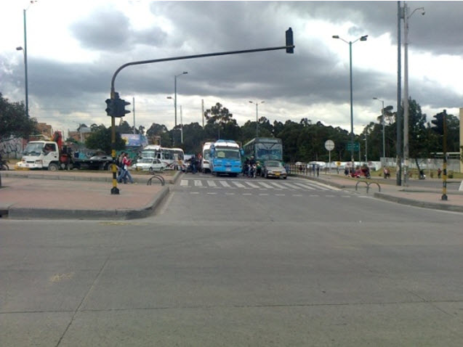

 |  | ACCESO NORTE

 |  | 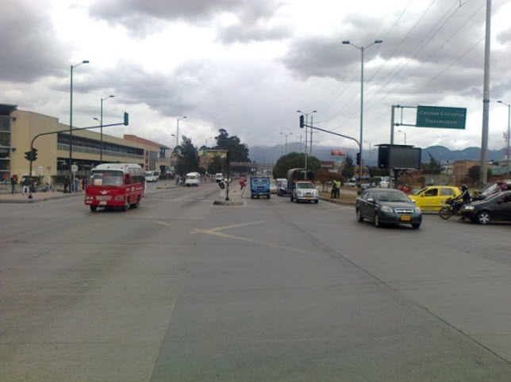 |  |  |  |  | 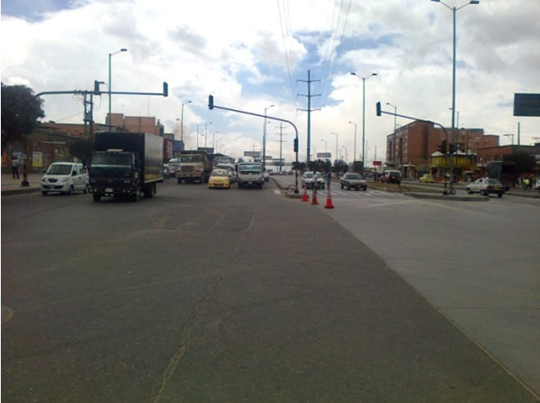

 |  | ACCESO OCCIDENTE |  |  |  |  | ACCESO ORIENTE

